OFRM2X1-H18A-O
 | Spare Parts Diagram / Vue explosée de pièce
Myriad Plus R32
18K btu Outdoor / Extérieure
OFRM2X1-H18A-O
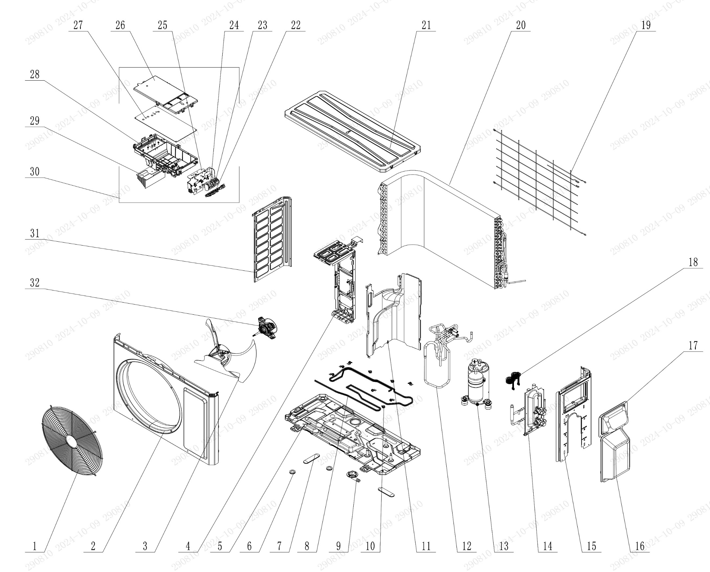

No. | Description Eng | Description Fr | Qty | Part code / Code pièce
32 | Brushless DC Motor | Moteur DC sans balais | 1 | 15010406009506
31 | Left Side Plate | Plaque latérale gauche | 1 | 012055060395P01
30 | Electric Box Assy | Boîtier électrique assemblé | 1 | 100002082578
29 | Radiator | Radiateur | 1 | Not listed
28 | Electric Box | Boîtier électrique | 1 | 200013060047
27 | Main Board | Carte principale | 1 | 300027063944
26 | Electric Box Cover | Couvercle du boîtier électrique | 1 | 200082060040
25 | Terminal Board Support sub-assy | Support de carte de connexion (sous-ensemble) | 1 | Not listed
24 | Terminal Board | Carte de connexion (borne) | 1 | 42200006007501
23 | Terminal Board | Carte de connexion (borne) | 1 | 422000060015
22 | Solid-wire Hooks | Crochets en fil rigide | 1 | Not listed
21 | Coping Assy | Assemblage de finition (ou bande de recouvrement) | 1 | Not listed
20 | Condenser Assy | Condenseur assemblé | 1 | 01100206211301
19 | Rear Grill | Grille arrière | 1 | 016001060082
18 | Electric Expand Valve Fitting | Raccord de vanne de détente électrique | 2 | 07200206002315
17 | Handle | Poignée | 1 | 000223000028
16 | Valve Cover | Couvercle de vanne | 1 | 20008706000601
15 | Right Side Plate | Plaque latérale droite | 1 | 01205606039601P01
14 | Valve Support Sub-assy | Support de vanne sous-ensemble | 1 | 017104060049P
13 | Compressor and Fittings | Compresseur et raccords | 1 | 00900106061701
12 | 4-Way Valve Assy | Vanne 4 voies assemblée | 1 | 030152061660
11 | Clap Board-assy | Planche/clapet assemblé | 1 | 012051061336
10 | Clamp | Collier de serrage | 9 | Not listed
9 | Drainage Joint | Raccord de drainage | 1 | 26113009
8 | Electrical Heater (Chassis) | Résistance électrique (Châssis) | 1 | Not listed
7 | Drainage hole Cap | Bouchon de trou de drainage | 2 | 06813401
6 | Drainage hole Cap | Bouchon de trou de drainage | 2 | 06813401
5 | Chassis Sub-assy | Châssis sous-ensemble | 1 | 017000060690
4 | Motor Support Assy | Support moteur assemblé | 1 | 01204806014001
3 | Axial Flow Fan | Ventilateur à flux axial | 1 | 103002060015
2 | Front Panel Assy | Panneau avant assemblé | 1 | 000003060750
1 | Front Grill | Grille avant | 1 | 016004060011

OFRM3X1-H24A-O
 | Spare Parts Diagram / Vue explosée de pièce
Myriad Plus R32
24K btu Outdoor / Extérieure
OFRM3X1-H24A-O
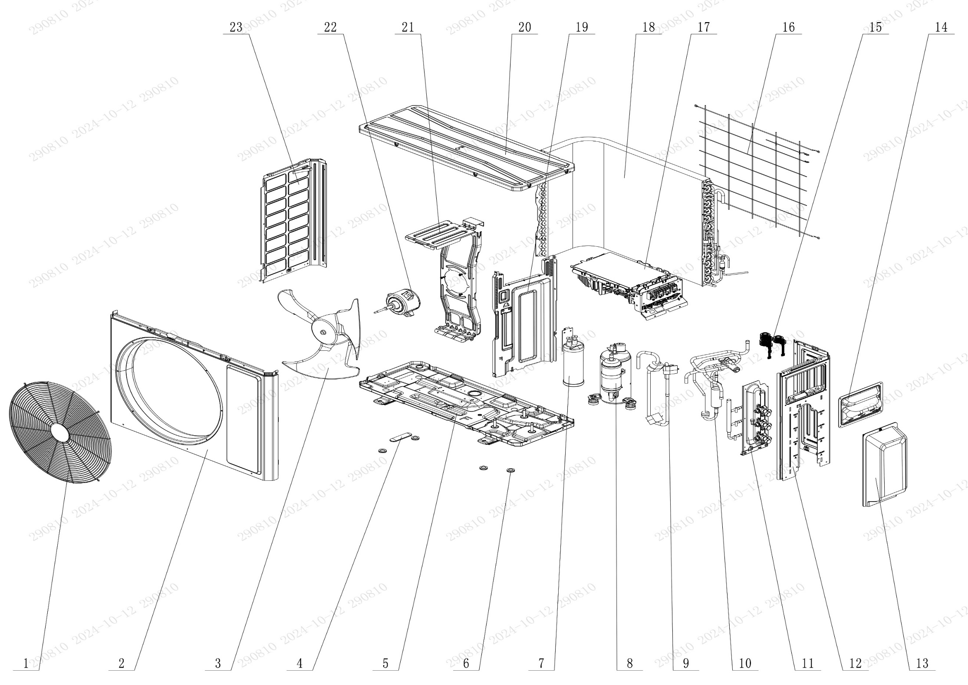

No. | Description Eng | Description Fr | Qty | Part code / Code pièce
23 | Left Side Plate | Plaque latérale gauche | 1 | 012055060393P
22 | Brushless DC Motor | Moteur DC sans balais | 1 | 15010406010306
21 | Motor Support | Support moteur | 1 | 012048060145
20 | Top Cover Assy | Capot supérieur assemblé | 1 | 00009706033301
19 | Clapboard Sub-Assy | Sous-ensemble cloison | 1 | 017021060671
18 | Condenser Assy | Condenseur assemblé | 1 | 01100206164802
17 | Main Board | Carte principale | 1 | 300027063945
16 | Rear Grill | Grille arrière | 1 | 016001060085
15 | Electric Expand Valve Fitting | Raccord de vanne de détente électrique | 1 | 07200206002312
14 | Handle | Poignée | 1 | 000223000027
13 | Valve Cover | Couvercle de vanne | 1 | 20008706000701
12 | Right Side Plate | Plaque latérale droite | 1 | 01205606043601P
11 | Valve Support Assy | Support de vanne assemblé | 1 | 030163060029
10 | 4-Way Valve Assy | Vanne 4 voies assemblée | 1 | 030152060962
9 | Inhalation tube Assy | Tube d’aspiration assemblé | 1 | Not listed
8 | Compressor and Fittings | Compresseur et raccords | 1 | 00900106060301
7 | Gas-liquid Separator | Séparateur gaz-liquide | 1 | 07223048
6 | Drainage hole Cap | Bouchon de trou de drainage | 4 | 06813401
5 | Chassis Sub-assy | Châssis sous-ensemble | 1 | 017000060725P
4 | Drainage hole Cap | Bouchon de trou de drainage | 1 | 06813401
3 | Axial Flow Fan | Ventilateur à flux axial | 1 | 10335262
2 | Front Panel | Panneau avant | 1 | 000003060543
1 | Front Grill | Grille avant | 1 | 016004060017

OFRM4X1-H30A-O
 | Spare Parts Diagram / Vue explosée de pièce
Myriad Plus R32
30K btu Outdoor / Extérieure
OFRM4X1-H30A-O
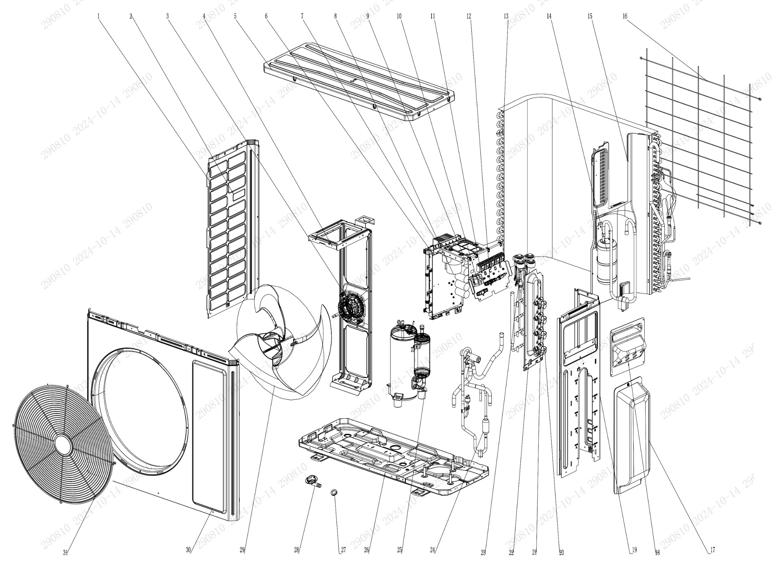

No. | Description Eng | Description Fr | Qty | Part code / Code pièce
31 | Front Grill | Grille avant | 1 | 016004060015
30 | Cabinet | Coffret / Enveloppe / Boîtier | 1 | 01202206002101P
29 | Axial Flow Fan | Ventilateur à flux axial | 1 | 1043410000501
28 | Drainage Joint | Raccord de drainage | 1 | 26113009
27 | Drainage hole Cap | Bouchon de trou de drainage | 4 | 06813401
26 | Chassis Sub-assy | Châssis sous-ensemble | 1 | 01700006084602P
25 | Compressor and Fittings | Compresseur et raccords | 1 | 009001060917
24 | 4-Way Valve Assy | Vanne 4 voies assemblée | 1 | 030152061790
23 | Electronic Expansion Valve assy | Vanne de détente électronique assemblée | 1 | 030174060252
22 | Valve Support Sub-Assy | Support de vanne sous-ensemble | 1 | Not listed
21 | Cut off Valve Sub-Assy(3/8) | Vanne d’arrêt sous-ensemble (3/8) | 4 | 030057060366
20 | Cut off Valve Sub-Assy(1/4) | Vanne d’arrêt sous-ensemble (1/4) | 4 | 030057060367
19 | Right Side Plate | Plaque latérale droite | 1 | 01205606056501P
18 | Handle | Poignée | 1 | 2623305301
17 | Valve Cover | Couvercle de vanne | 1 | 20008706000901
16 | Rear Grill | Grille arrière | 1 | 016001060101
15 | Clapboard | Cloison | 1 | Not listed
14 | Gas-liquid Separator Assy | Séparateur gaz-liquide assemblé | 1 | 07225017
13 | Condenser Assy | Condenseur assemblé | 1 | 01100206206302
12 | Wire Clamp | Collier de serrage | 3 | 200015060021
11 | Terminal Board | Carte de connexion (borne) | 5 | 42200006001201
10 | Terminal Board | Carte de connexion (borne) | 1 | 422000060015
9 | Filter Board | Carte de filtre | 1 | 300020060104
8 | Main Board | Carte principale | 1 | 300027063949
7 | Radiator | Radiateur | 1 | Not listed
6 | Electric Box Assy | Boîtier électrique assemblé | 1 | 100002082580
5 | Top Cover Sub-Assy | Capot supérieur sous-ensemble | 1 | 000051060248
4 | Motor Support Sub-Assy | Support moteur sous-ensemble | 1 | 017012060353
3 | Brushless DC Motor | Moteur DC sans balais | 1 | 15010406011801
2 | Handle | Poignée | 1 | 2623305301
1 | Left Side Plate | Plaque latérale gauche | 1 | 012055060419P

OFRM4X1-H36A-O
 | Spare Parts Diagram / Vue explosée de pièce
Myriad Plus R32
36K btu Outdoor / Extérieure
OFRM4X1-H36A-O
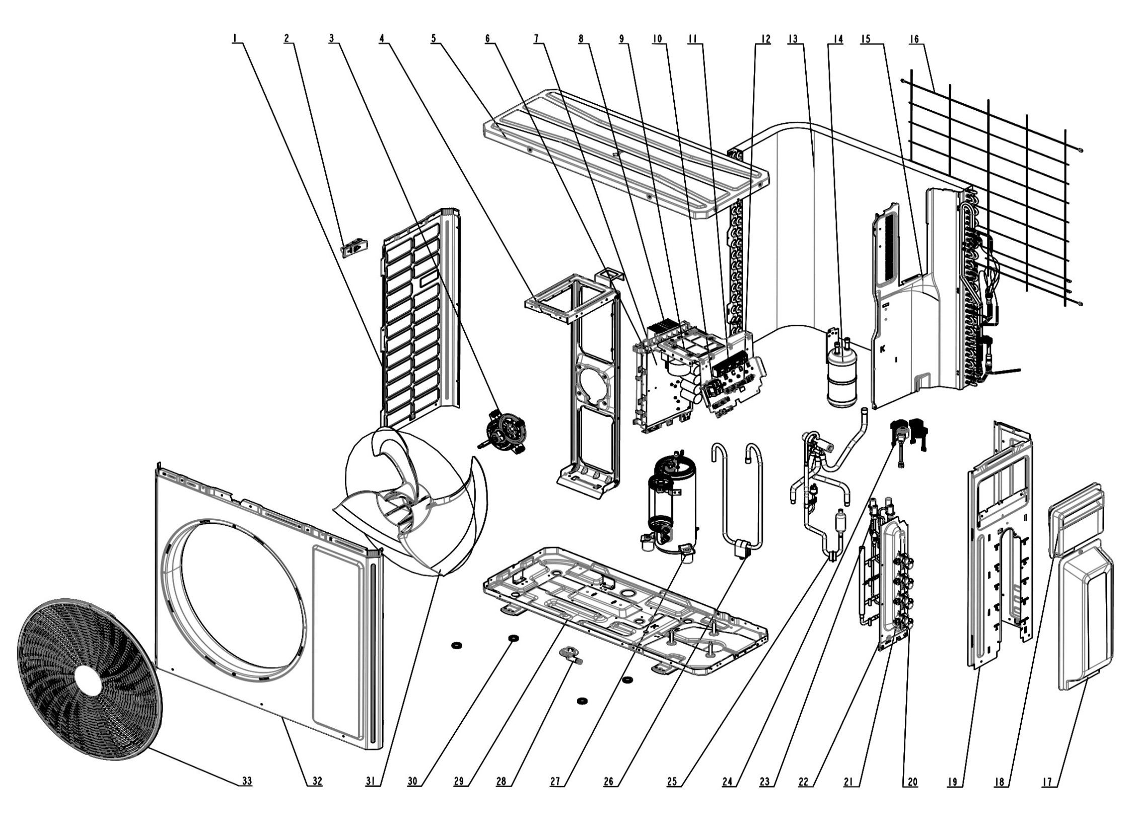

No. | Description Eng | Description Fr | Qty | Part code / Code pièce
33 | Front Grill | Grille avant | 1 | 016004060015
32 | Cabinet | Coffret / Enveloppe / Boîtier | 1 | 01202206002101P
31 | Axial Flow Fan | Ventilateur à flux axial | 1 | 1043410000501
30 | Drainage hole Cap | Bouchon de trou de drainage | 4 | 06813401
29 | Chassis Sub-assy | Châssis sous-ensemble | 1 | 01700006084603P
28 | Drainage Joint | Raccord de drainage | 1 | 26113009
27 | Compressor and Fittings | Compresseur et raccords | 1 | 009001061164
26 | Inhalation Tube Sub-assy | Tube d’aspiration sous-ensemble | 1 | Not listed
25 | 4-Way Valve Assy | Vanne 4 voies assemblée | 1 | 030152061626
24 | Electric Expand Valve Fitting | Raccord de vanne de détente électrique | 5 | 07200206002301
23 | Electronic Expansion Valve assy | Vanne de détente électronique assemblée | 1 | 030174060252
22 | Valve Support Sub-Assy | Support de vanne sous-ensemble | 1 | Not listed
21 | Cut off Valve Sub-Assy(3/8) | Vanne d’arrêt sous-ensemble (3/8) | 5 | 030057060366
20 | Cut off Valve Sub-Assy(1/4) | Vanne d’arrêt sous-ensemble (1/4) | 5 | 030057060367
19 | Right Side Plate | Plaque latérale droite | 1 | 01205606056501P
18 | Handle | Poignée | 1 | 2623305301
17 | Valve Cover | Couvercle de vanne | 1 | 20008706000901
16 | Rear Grill | Grille arrière | 1 | 016001060101
15 | Clapboard | Cloison | 1 | Not listed
14 | Gas-liquid Separator Assy | Séparateur gaz-liquide assemblé | 1 | 07225017
13 | Condenser Assy | Condenseur assemblé | 1 | 01100206222003
12 | Wire Clamp | Collier de serrage | 3 | 200015060021
11 | Terminal Board | Carte de connexion (borne) | 5 | 42200006001201
10 | Terminal Board | Carte de connexion (borne) | 1 | 422000060015
9 | Filter Board | Carte de filtre | 1 | 300020060104
8 | Main Board | Carte principale | 1 | 300027063950
7 | Radiator | Radiateur | 1 | Not listed
6 | Electric Box Assy | Boîtier électrique assemblé | 1 | 100002082581
5 | Top Cover Sub-Assy | Capot supérieur sous-ensemble | 1 | 000051060248
4 | Motor Support Sub-Assy | Support moteur sous-ensemble | 1 | 017012060353
3 | Brushless DC Motor | Moteur DC sans balais | 1 | 15010406011801
2 | Handle | Poignée | 1 | 2623305301
1 | Left Side Plate | Plaque latérale gauche | 1 | 012055060419P

OFRM5X1-H42A-O
 | Spare Parts Diagram / Vue explosée de pièce
Myriad Plus R32
42K btu Outdoor / Extérieure
OFRM5X1-H42A-O
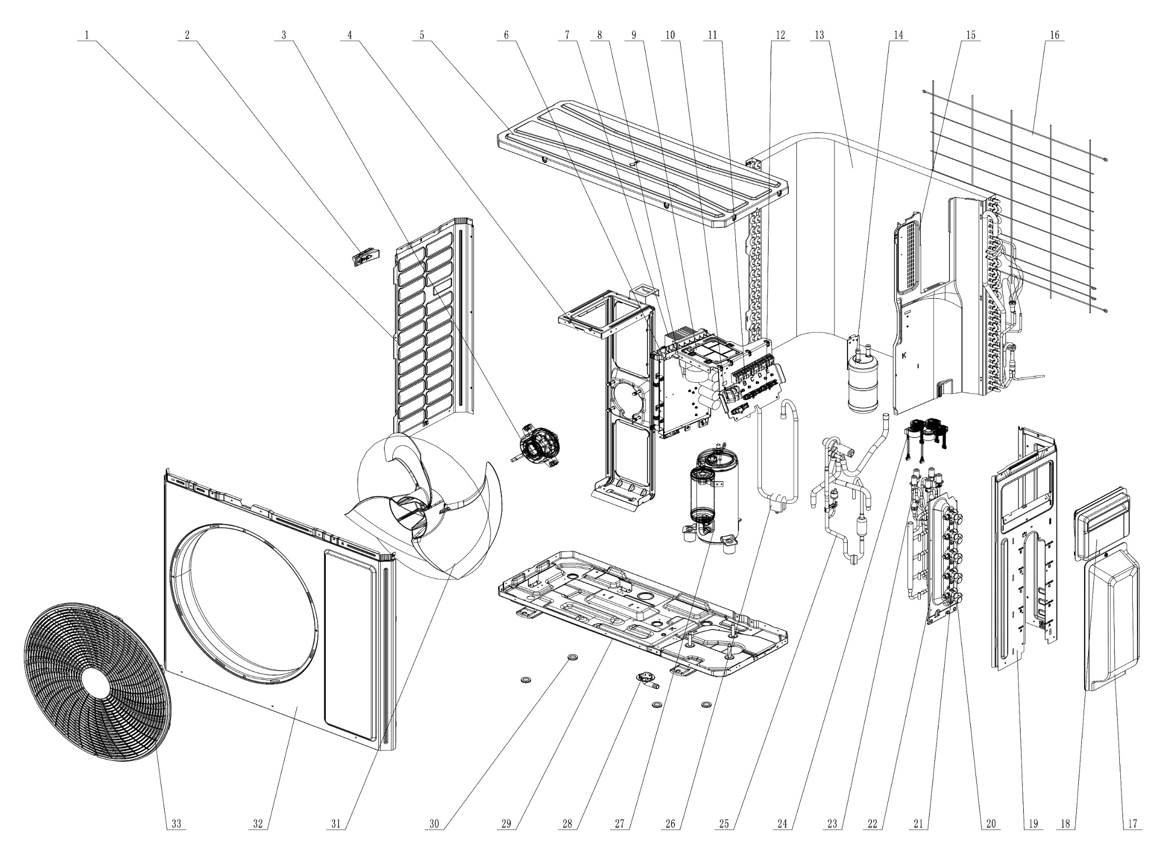

No. | Description Eng | Description Fr | Qty | Part code / Code pièce
33 | Front Grill | Grille avant | 1 | 016004060015
32 | Cabinet | Coffret / Enveloppe / Boîtier | 1 | 01202206002101P
31 | Axial Flow Fan | Ventilateur à flux axial | 1 | 1043410000501
30 | Drainage hole Cap | Bouchon de trou de drainage | 4 | 06813401
29 | Chassis Sub-assy | Châssis sous-ensemble | 1 | 01700006084603P
28 | Drainage Joint | Raccord de drainage | 1 | 26113009
27 | Compressor and Fittings | Compresseur et raccords | 1 | 009001061164
26 | Inhalation Tube Sub-assy | Tube d’aspiration sous-ensemble | 1 | Not listed
25 | 4-Way Valve Assy | Vanne 4 voies assemblée | 1 | 030152061626
24 | Electric Expand Valve Fitting | Raccord de vanne de détente électrique | 5 | 07200206002301
23 | Electronic Expansion Valve assy | Vanne de détente électronique assemblée | 1 | 072009060033
22 | Valve Support Sub-Assy | Support de vanne sous-ensemble | 1 | Not listed
21 | Cut off Valve Sub-Assy(3/8) | Vanne d’arrêt sous-ensemble (3/8) | 5 | 030057060366
20 | Cut off Valve Sub-Assy(1/4) | Vanne d’arrêt sous-ensemble (1/4) | 5 | 030057060367
19 | Right Side Plate | Plaque latérale droite | 1 | 01205606056501P
18 | Handle | Poignée | 1 | 2623305301
17 | Valve Cover | Couvercle de vanne | 1 | 20008706000901
16 | Rear Grill | Grille arrière | 1 | 016001060101
15 | Clapboard | Cloison | 1 | Not listed
14 | Gas-liquid Separator Assy | Séparateur gaz-liquide assemblé | 1 | 07225017
13 | Condenser Assy | Condenseur assemblé | 1 | 01100206222001
12 | Wire Clamp | Collier de serrage | 3 | 200015060021
11 | Terminal Board | Carte de connexion (borne) | 5 | 42200006001201
10 | Terminal Board | Carte de connexion (borne) | 1 | 422000060015
9 | Filter Board | Carte de filtre | 1 | 300020060104
8 | Main Board | Carte principale | 1 | 300027063948
7 | Radiator | Radiateur | 1 | Not listed
6 | Electric Box Assy | Boîtier électrique assemblé | 1 | 100002082582
5 | Top Cover Sub-Assy | Capot supérieur sous-ensemble | 1 | 000051060248
4 | Motor Support Sub-Assy | Support moteur sous-ensemble | 1 | 017012060353
3 | Brushless DC Motor | Moteur DC sans balais | 1 | 15010406011801
2 | Handle | Poignée | 1 | 2623305301
1 | Left Side Plate | Plaque latérale gauche | 1 | 012055060419P

